業務フロー
業務フロー
主催者

カリキュラムの掲示・お知らせの投稿・チャットなど

公開用
ページ

各会員専用
ページ
各会員専用
ページ
各会員専用
ページ
ログイン・会員情報・学習状況・チャットなどを表示

ユーザー
ユーザー
ユーザー

ER図
チャットを提出する。返信する。
ER図
user_id ID chat chat
chat_r
time
チャットテーブル

受講カリキュラムを表示する
id user_name e user_name
email
password
curriculum
ログインテーブル
curriculum_id curriculum
カリキュラムテーブル

user_id
chapter
comment comment_r
time
投稿テーブル

対象のカリキュラム受講中ユーザーにお知らせを表示する
blog_id blog_id content
curriculum_id
time
お知らせテーブル
問題を提出する。返信する。

user_id
study_start study_end study_s
achievement
学習時間テーブル

学習時間を記録する・グラフに表示する

画面遷移図
パスワード再発行画面
学習開始測定ボタン
学習終了測定ボタン
画面遷移図
コンテンツページ
ログイン画面

ログアウトページ

マイページ
学習開始測定表示

・利用規約ページ
・特定商取引法に基づく表示ページ
・プライバシーポリシーページ

章・項目ページ
トップページ

学習開始測定ボタン
学習終了測定ボタン
学習開始確認表示

学習開始測定ボタン
学習終了測定ボタン

ログインページ
画面定義書(ログインページ)
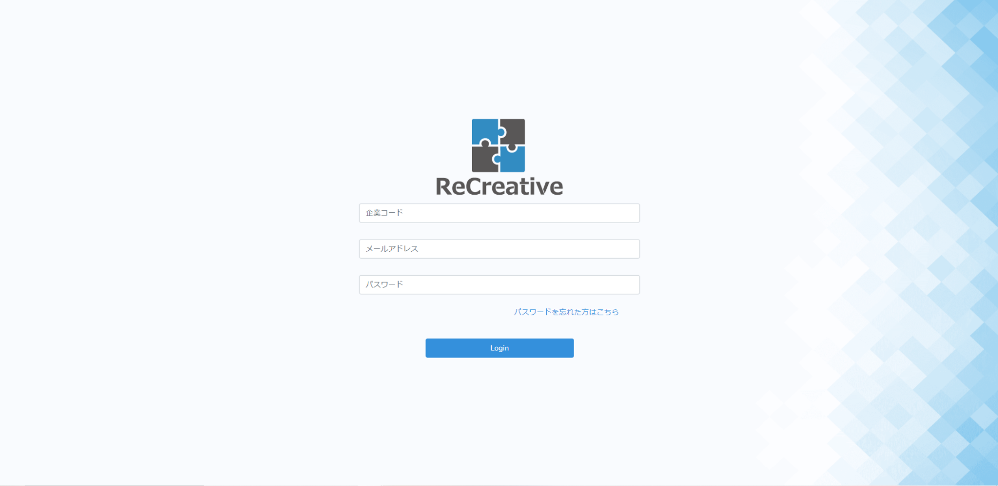
①
③
⑤
④
②

エラーメッセージはこの場所に赤色コンテンツで表示する

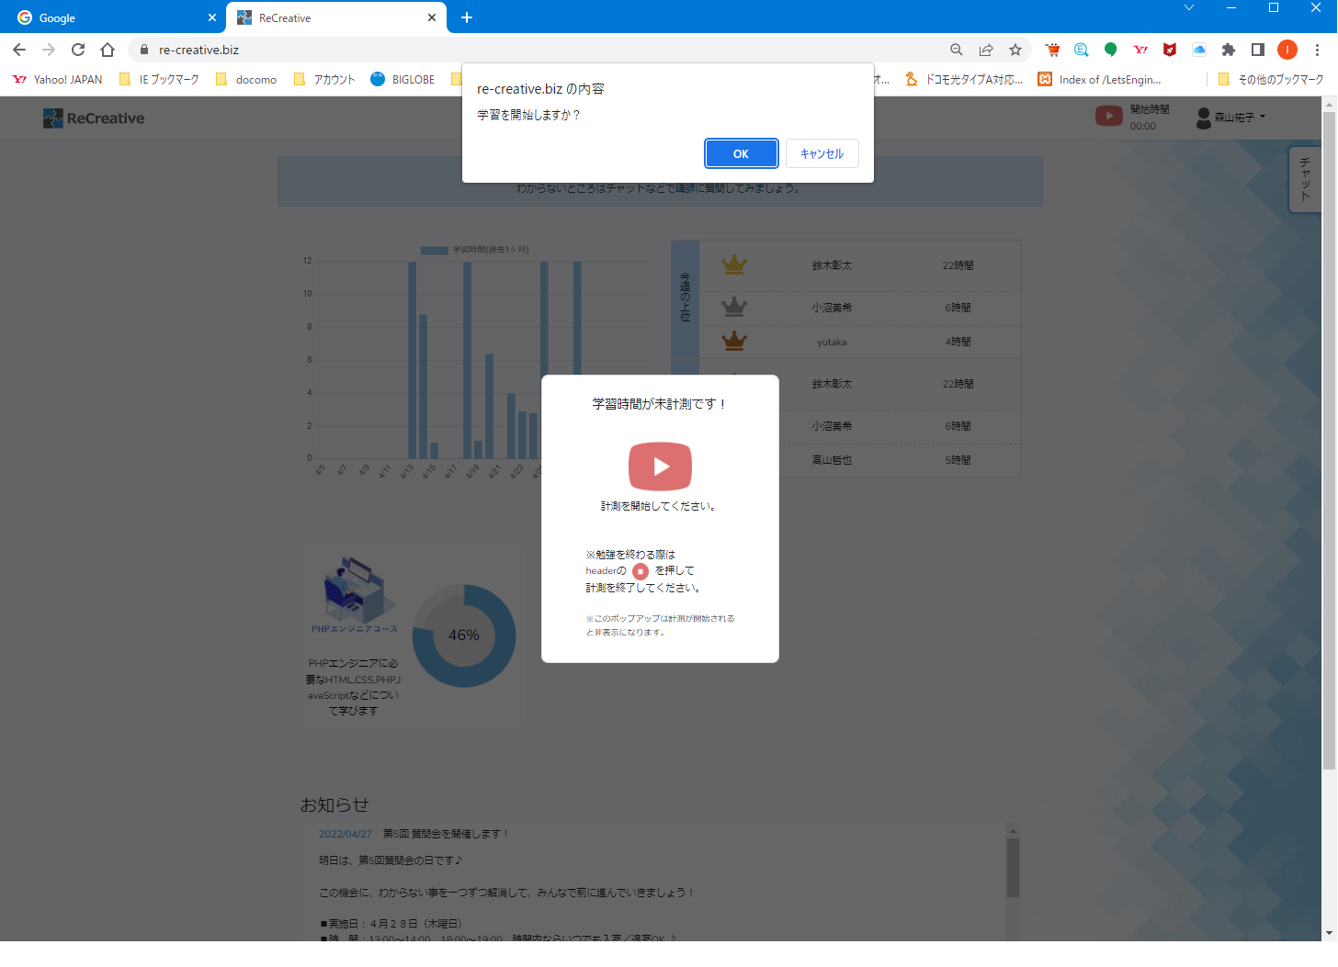

遷移後のページに
この学習開始
ポップアップを表示する。

詳細設計書(ログイン)
処理開始

ログイン情報入力

エラーメッセージを表示

ログインボタンを押す

NO
バリデーションチェック

YES

会員情報の照合

・学習グラフ情報の取得
・ランキング情報の取得
・受講講座情報の取得
・達成度情報の取得
・お知らせ情報の取得
・学習開始ポップアップ表示

NO
SQLエラーが確認

YES
エラー終了

正常終了
トップページへ

トップページ
画面定義書(トップページ)
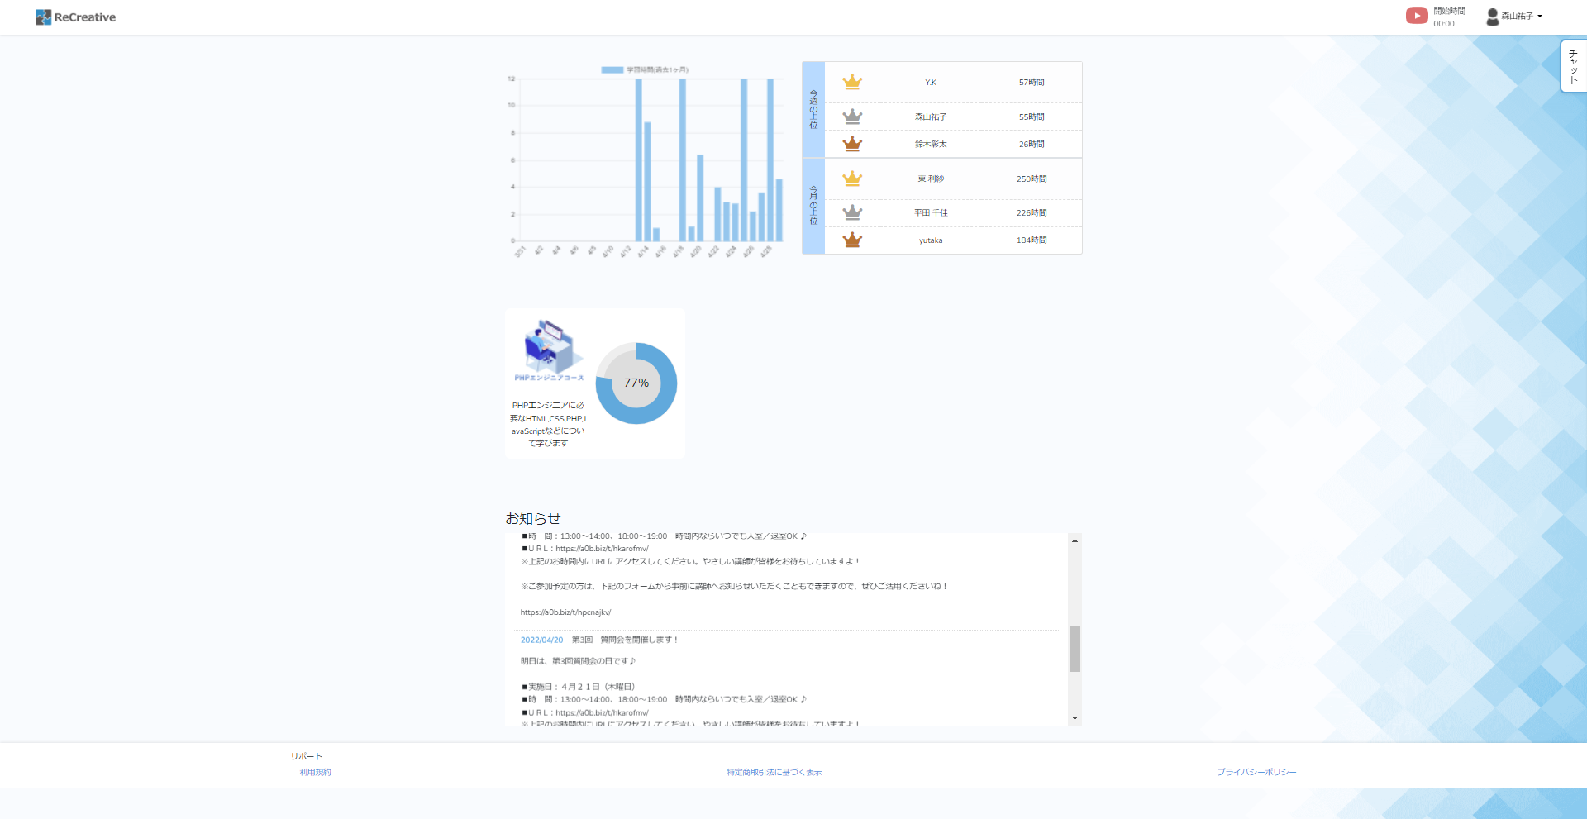
①
⑩
⑧
⑨
④
③
②
⑤
⑥
⑦
⑪

章・項目ページ
画面定義書(章・項目ページ)
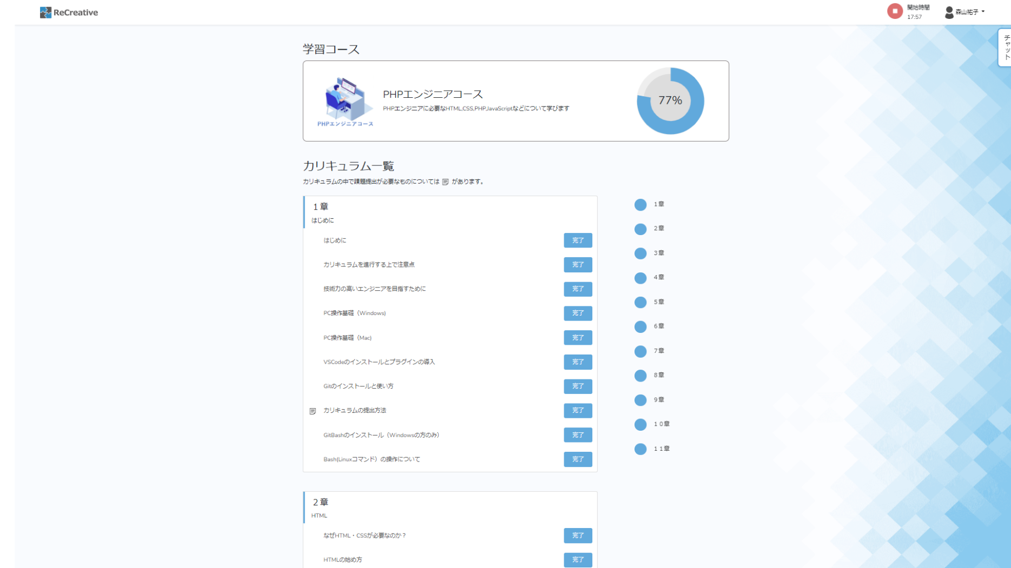
①
②
③
④
⑧
⑨
⑩

④カリキュラム一覧の①にリンク(ページ遷移なし)
スクロール制御
②各項目ページにリンク
投稿ページは投稿ページにリンク
①
④
②
③

③未完了を完了にするボタン
達成度の計算をする。
投稿ページは評価されるまで、学習中にする。

⑤
⑥
⑦

学習時間が終了していたら、この学習開始
ポップアップを表示する。

